Ejercicio 3
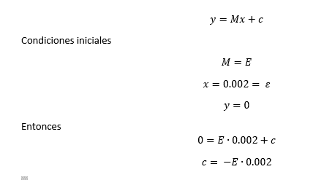
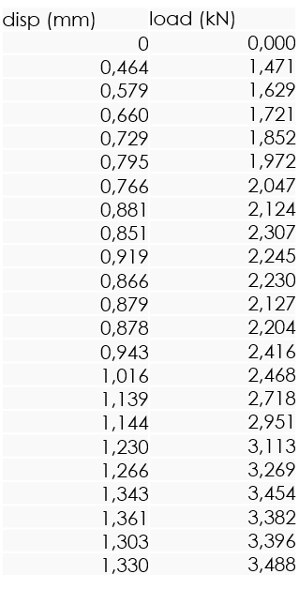
 |  | Eje X | Eje Y |  | A_trasversal [mm2] | 129
Alargamiento [mm] | Carga [kN] | Deformacion [-] | Esfuerzo [Mpa] | Recta 0.2% | Longitud inicial [mm] | 94.7
0 | 0 | 0 | 0 | -4.0348 | Modulo Elástico [Mpa] | 2017.4
0.464 | 1.471 | 0.0048996832101 | 11.403100775 | 5.8498209081 | Resistencia a la tracción [Mpa] | 103.60465116
0.579 | 1.629 | 0.0061140443506 | 12.627906977 | 8.2996730729 | Esfuerzo de fluencia [Mpa] | 92
0.66 | 1.721 | 0.0069693769799 | 13.341085271 | 10.025221119 | c | -4.0348
0.729 | 1.852 | 0.0076979936642 | 14.356589147 | 11.495132418
0.795 | 1.972 | 0.0083949313622 | 15.286821705 | 12.90113453
0.766 | 2.047 | 0.0080887011616 | 15.868217054 | 12.283345723
0.881 | 2.124 | 0.009303062302 | 16.465116279 | 14.733197888
0.851 | 2.307 | 0.0089862724393 | 17.88372093 | 14.094106019
0.919 | 2.245 | 0.0097043294615 | 17.403100775 | 15.542714256
0.866 | 2.23 | 0.0091446673706 | 17.286821705 | 14.413651954
0.879 | 2.127 | 0.0092819429778 | 16.488372093 | 14.690591763
0.878 | 2.204 | 0.0092713833157 | 17.085271318 | 14.669288701
0.943 | 2.416 | 0.0099577613516 | 18.728682171 | 16.053987751
1.016 | 2.468 | 0.010728616684 | 19.131782946 | 17.609111299
1.139 | 2.718 | 0.012027455121 | 21.069767442 | 20.229387962
1.144 | 2.951 | 0.012080253432 | 22.875968992 | 20.335903273
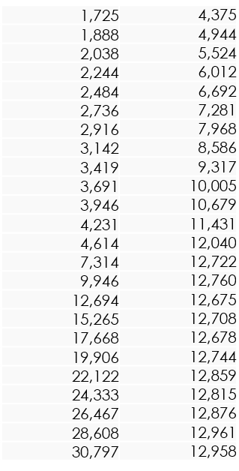
1.23 | 3.113 | 0.012988384372 | 24.131782946 | 22.167966631
1.266 | 3.269 | 0.013368532207 | 25.341085271 | 22.934876874
1.343 | 3.454 | 0.014181626188 | 26.775193798 | 24.575212672
1.361 | 3.382 | 0.014371700106 | 26.217054264 | 24.958667793
1.303 | 3.396 | 0.013759239704 | 26.325581395 | 23.72309018
1.33 | 3.488 | 0.014044350581 | 27.03875969 | 24.298272862
1.725 | 4.375 | 0.018215417107 | 33.914728682 | 32.712982471
1.888 | 4.944 | 0.019936642027 | 38.325581395 | 36.185381626
2.038 | 5.524 | 0.021520591341 | 42.821705426 | 39.380840971
2.244 | 6.012 | 0.023695881732 | 46.604651163 | 43.769271806
2.484 | 6.692 | 0.026230200634 | 51.875968992 | 48.882006758
2.736 | 7.281 | 0.02889123548 | 56.441860465 | 54.250378458
2.916 | 7.968 | 0.030791974657 | 61.76744186 | 58.084929673
3.142 | 8.586 | 0.033178458289 | 66.558139535 | 62.899421753
3.419 | 9.317 | 0.036103484688 | 72.224806202 | 68.800370011
3.691 | 10.005 | 0.038975712777 | 77.558139535 | 74.594802957
3.946 | 10.679 | 0.04166842661 | 82.782945736 | 80.027083844
4.231 | 11.431 | 0.044677930306 | 88.612403101 | 86.0984566
4.614 | 12.04 | 0.048722280887 | 93.333333333 | 94.257529461
7.314 | 12.722 | 0.077233368532 | 98.620155039 | 151.77579768
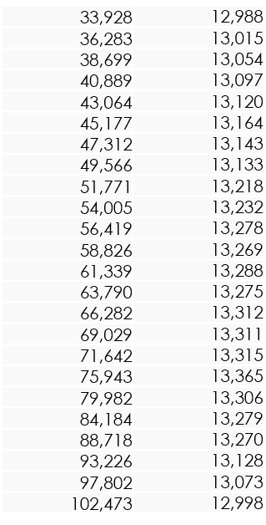
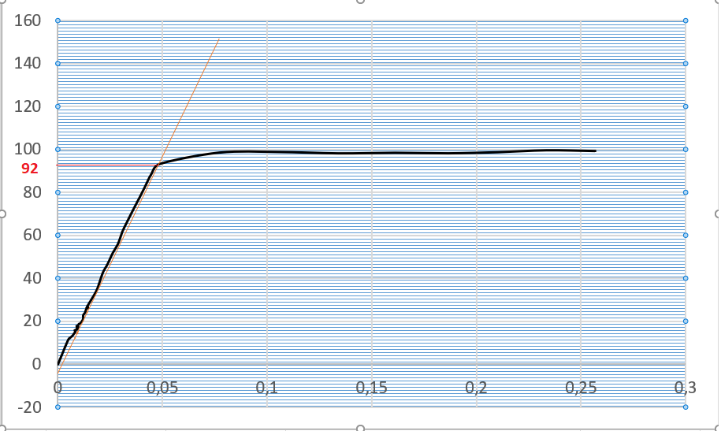
9.946 | 12.76 | 0.10502639916 | 98.914728682 | 207.84545766
12.694 | 12.675 | 0.13404435058 | 98.255813953 | 266.38627286
15.265 | 12.708 | 0.16119324182 | 98.511627907 | 321.15644604
17.668 | 12.678 | 0.18656810982 | 98.279069767 | 372.34770475
19.906 | 12.744 | 0.21020063358 | 98.790697674 | 420.02395818
22.122 | 12.859 | 0.23360084477 | 99.682170543 | 467.23154424
24.333 | 12.815 | 0.25694825766 | 99.341085271 | 514.33261499
26.467 | 12.876 | 0.27948257656 | 99.813953488 | 559.79334995
28.608 | 12.961 | 0.30209081309 | 100.47286822 | 605.40320634
30.797 | 12.958 | 0.32520591341 | 100.4496124 | 652.03560971
33.928 | 12.988 | 0.35826821542 | 100.68217054 | 718.73549778
36.283 | 13.015 | 0.38313621964 | 100.89147287 | 768.9042095
38.699 | 13.054 | 0.40864836325 | 101.19379845 | 820.37240803
40.889 | 13.097 | 0.43177402323 | 101.52713178 | 867.02611447
43.064 | 13.12 | 0.45474128828 | 101.70542636 | 913.36027497
45.177 | 13.164 | 0.47705385428 | 102.04651163 | 958.37364562
47.312 | 13.143 | 0.49959873284 | 101.88372093 | 1003.8556836
49.566 | 13.133 | 0.52340021119 | 101.80620155 | 1051.8727861
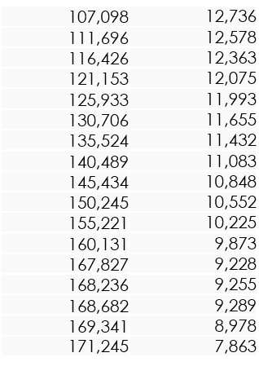
51.771 | 13.218 | 0.5466842661 | 102.46511628 | 1098.8460384
54.005 | 13.323 | 0.57027455121 | 103.27906977 | 1146.4370796
56.419 | 13.278 | 0.5957655755 | 102.93023256 | 1197.862672
58.826 | 13.269 | 0.62118268215 | 102.86046512 | 1249.139143
61.339 | 13.288 | 0.64771911299 | 103.00775194 | 1302.6737385
63.79 | 13.275 | 0.67360084477 | 102.90697674 | 1354.8875442
66.282 | 13.312 | 0.6999155227 | 103.19379845 | 1407.9747755
69.029 | 13.311 | 0.72892291447 | 103.18604651 | 1466.4942876
71.642 | 13.315 | 0.75651531151 | 103.21705426 | 1522.1591894
75.943 | 13.365 | 0.80193241816 | 103.60465116 | 1613.7836604
79.982 | 13.306 | 0.84458289335 | 103.14728682 | 1699.826729
84.184 | 13.279 | 0.88895459345 | 102.9379845 | 1789.3421968
88.718 | 13.27 | 0.93683210137 | 102.86821705 | 1885.9302813
93.226 | 13.128 | 0.98443505808 | 101.76744186 | 1981.9644862
97.802 | 13.073 | 1.0327560718 | 101.34108527 | 2079.4472993
102.473 | 12.998 | 1.0820802534 | 100.75968992 | 2178.9539033
107.098 | 12.736 | 1.1309186906 | 98.728682171 | 2277.4805664
111.696 | 12.578 | 1.1794720169 | 97.503875969 | 2375.4320469
116.426 | 12.363 | 1.2294192186 | 95.837209302 | 2476.1955316
121.153 | 12.075 | 1.2793347413 | 93.604651163 | 2576.8951071
125.933 | 11.993 | 1.3298099261 | 92.968992248 | 2678.7237449
130.706 | 11.655 | 1.3802111932 | 90.348837209 | 2780.4032612
135.524 | 11.432 | 1.4310876452 | 88.620155039 | 2883.0414154
140.489 | 11.083 | 1.4835163675 | 85.914728682 | 2988.8111197
145.434 | 10.848 | 1.5357338965 | 84.093023256 | 3094.1547628
150.245 | 10.552 | 1.5865364308 | 81.798449612 | 3196.6437956
155.221 | 10.225 | 1.6390813094 | 79.263565891 | 3302.6478336
160.131 | 9.873 | 1.6909292503 | 76.534883721 | 3407.2458695
167.827 | 9.228 | 1.7721964097 | 71.534883721 | 3571.194237
168.236 | 9.255 | 1.7765153115 | 71.744186047 | 3579.9071894
168.682 | 9.289 | 1.7812249208 | 72.007751938 | 3589.4083552
169.341 | 8.978 | 1.7881837381 | 69.596899225 | 3603.4470733
171.245 | 7.863 | 1.8082893347 | 60.953488372 | 3644.0081039

